画像
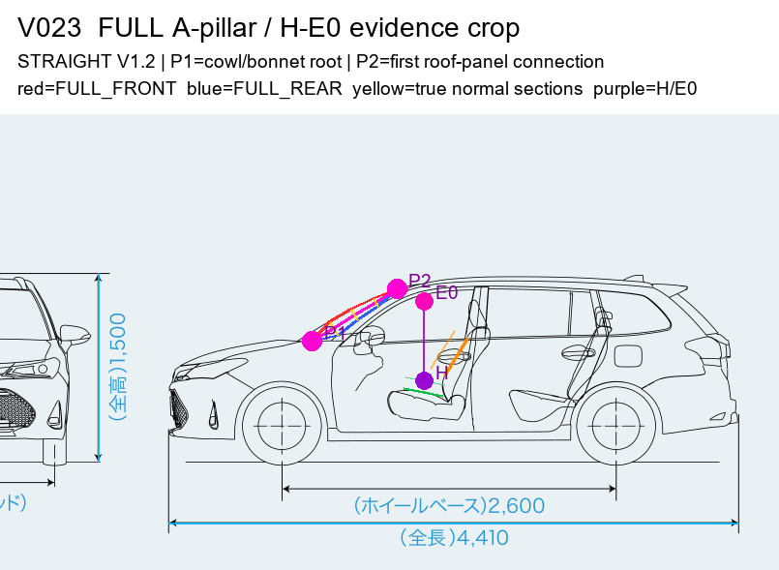
車ごとの注釈画像（赤線がP1→P2のAピラー全部）

01. TOYOTA_COROLLA_AXIO_E160_201710 Toyota Corolla Axio L=971.3 mm
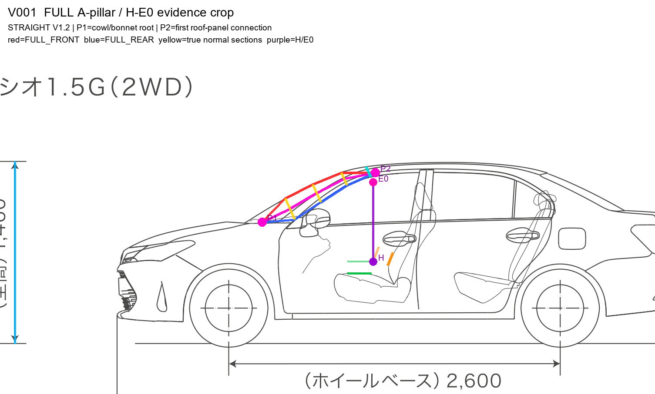

02. NISSAN_AD_Y12_2021_VE_2WD Nissan AD VE 2WD L=1087.1 mm
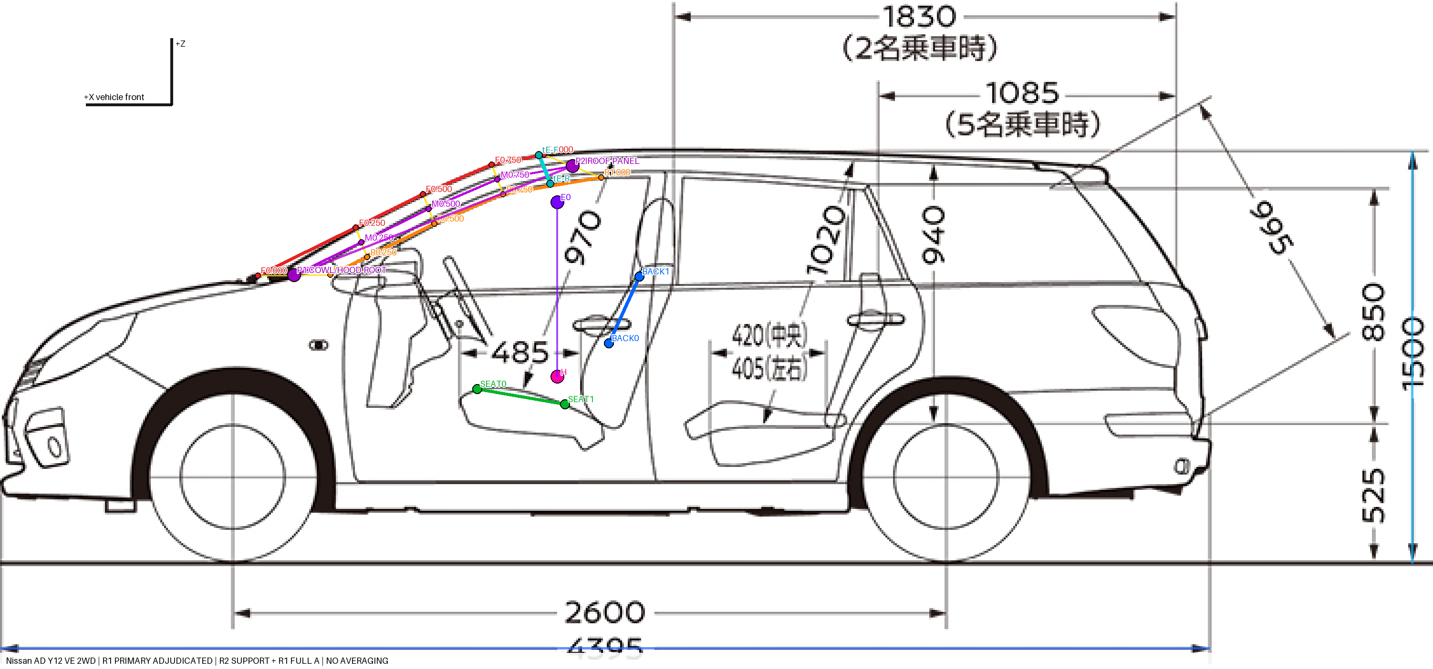

03. NISSAN_CEDRIC_Y31_2013 Nissan Cedric Business Sedan L=740.4 mm
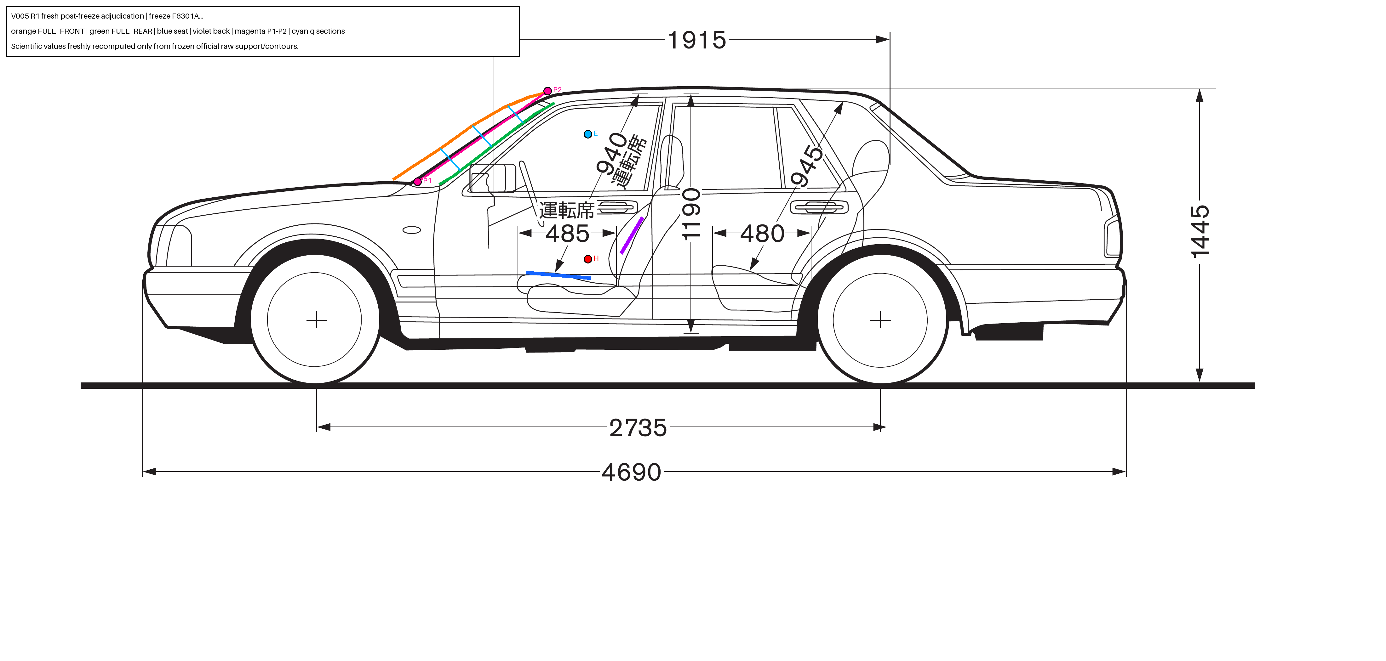

04. ORIG_V005_TOYOTA_3BA-ZRT260 Toyota Allion L=881.4 mm
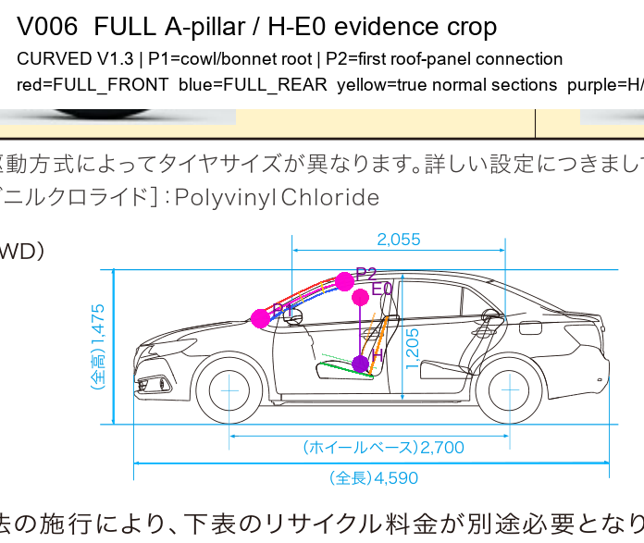

05. TOYOTA_RACTIS_NCP120_2014_G Toyota Ractis G L=1031.0 mm
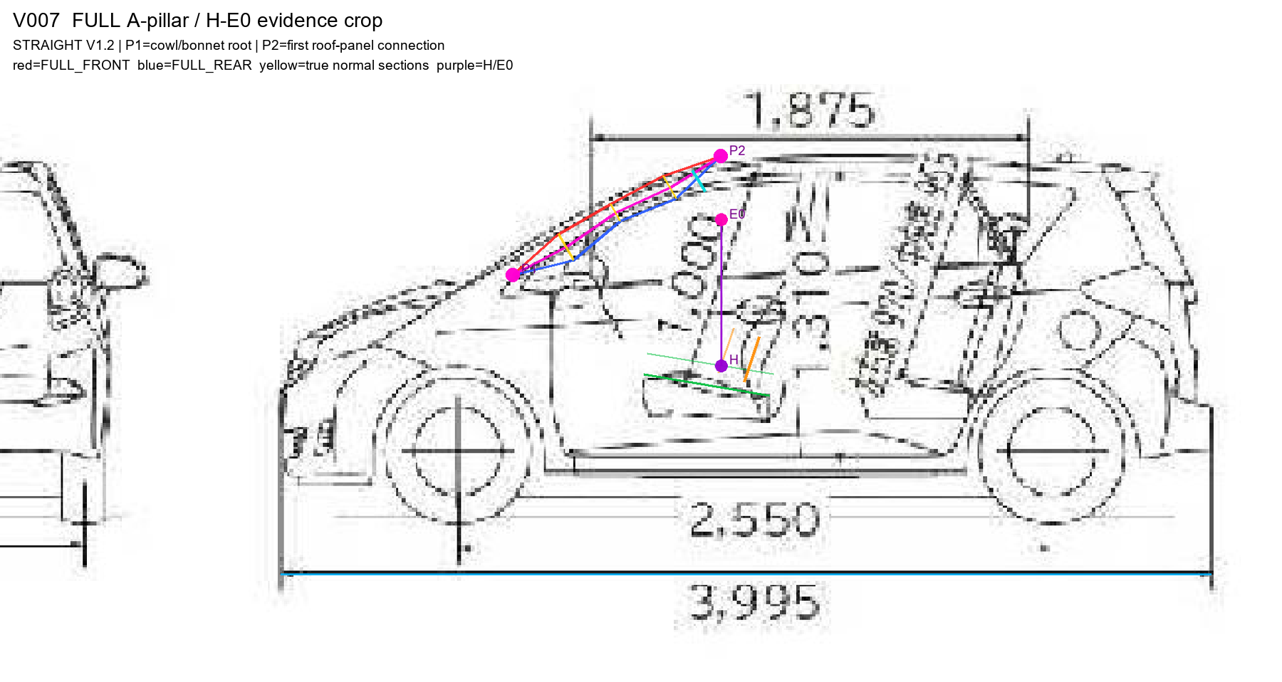

06. HND-V10-006 Honda Grace Hybrid LX L=1104.2 mm
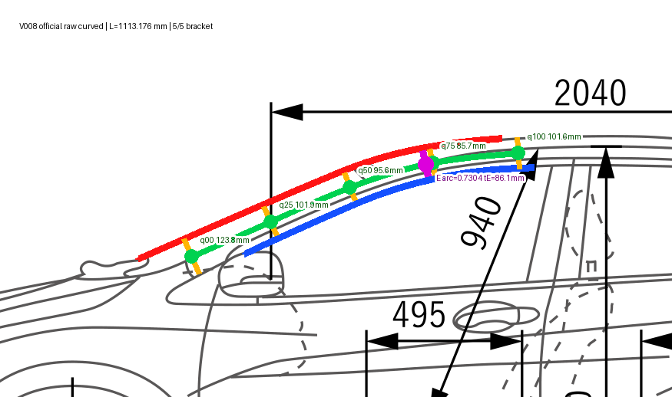

07. HND-V10-005 Honda Shuttle Hybrid Z L=929.1 mm
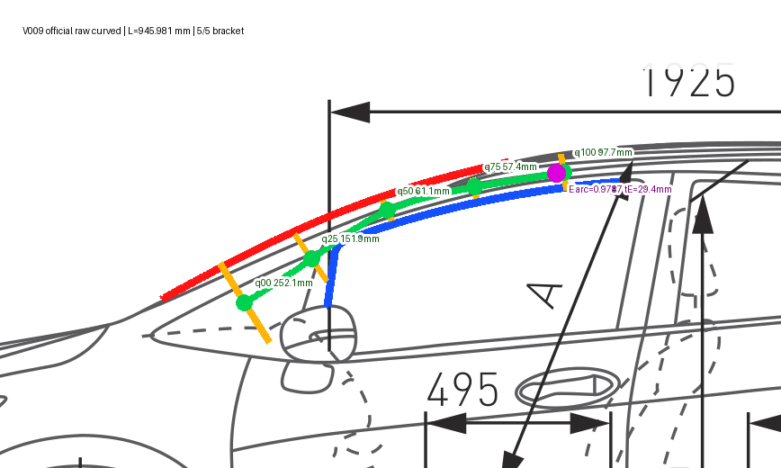

08. HONDA_AIRWAVE_GJ1_2005_L_SKYROOF Honda Airwave L Skyroof L=891.9 mm
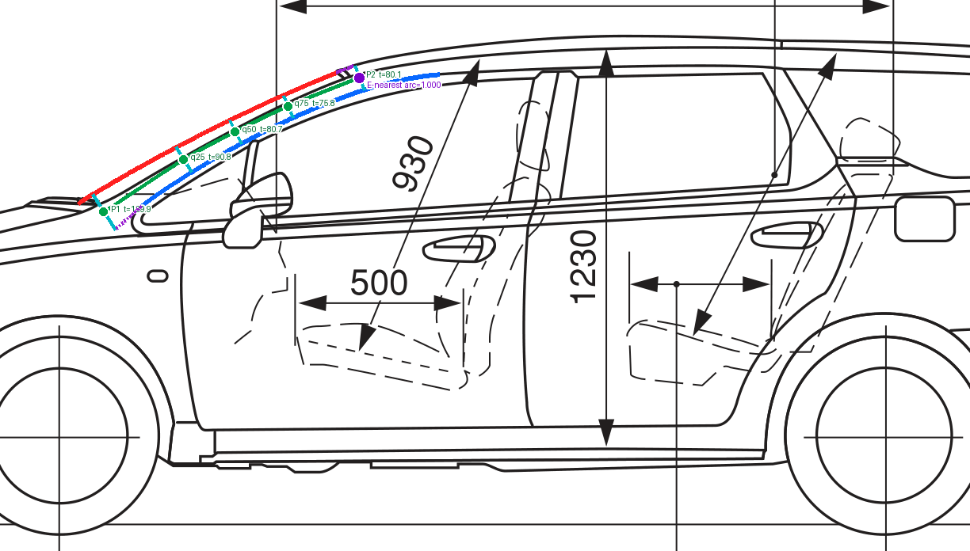

09. HND-V10-004 Honda Fit Shuttle Hybrid L=750.8 mm
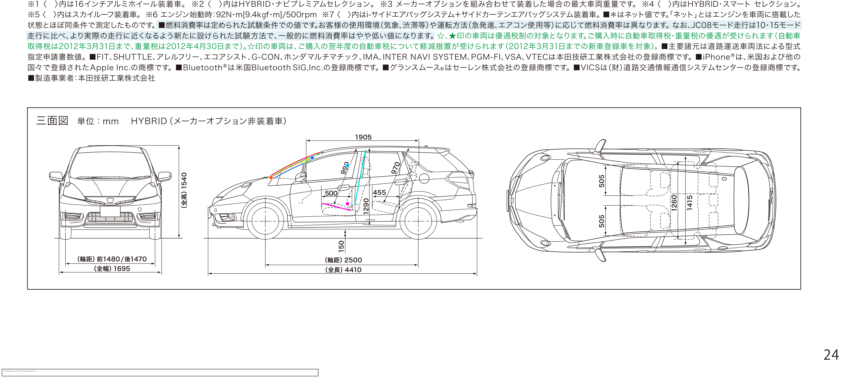

10. HONDA_FIT_GE6_2010_13G Honda Fit 13G L=610.0 mm

11. TOYOTA_COROLLA_AXIO_E160_201503_15G_2WD Toyota Corolla Axio 1.5G 2WD L=733.9 mm
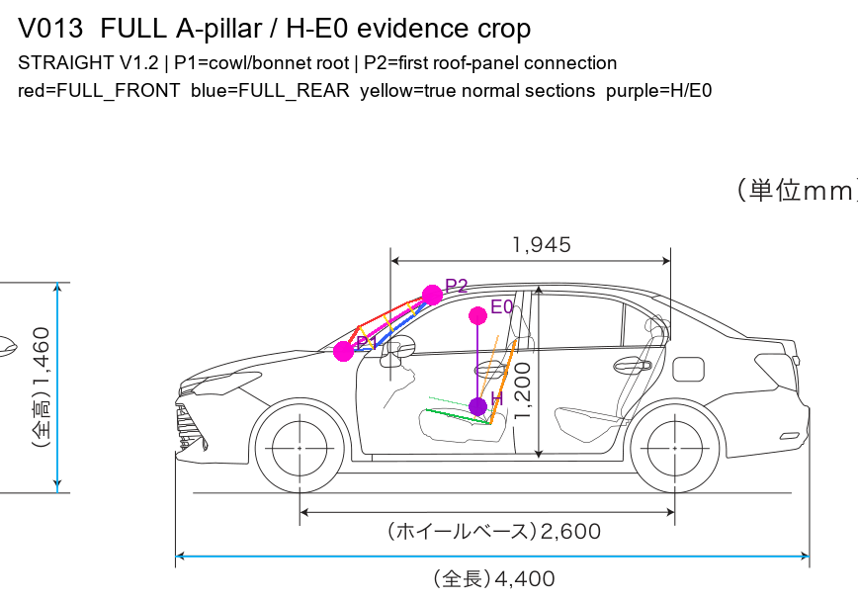

12. ORIG_V006_TOYOTA_3BA-ZRT260 Toyota Premio L=972.1 mm
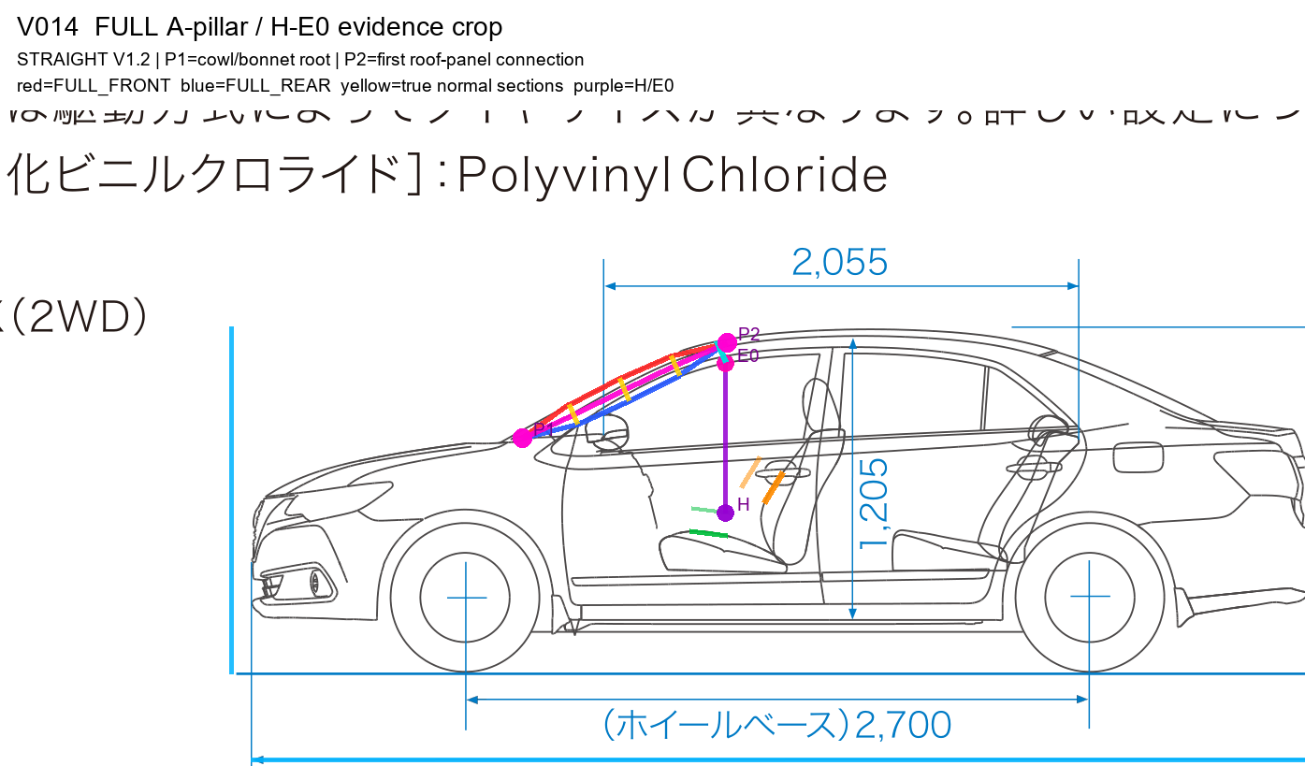

13. HONDA_INSIGHT_ZE2_2009_G Honda Insight G L=850.1 mm
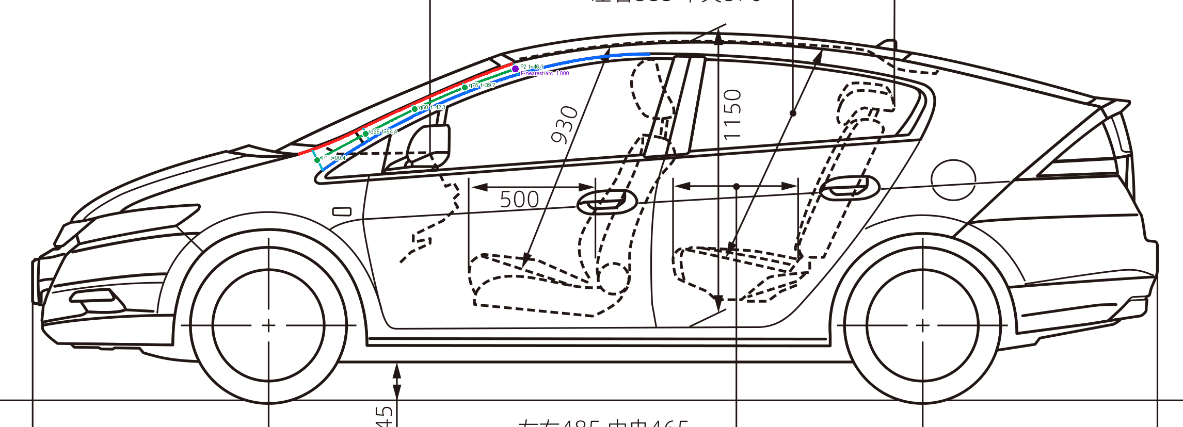

14. TOYOTA_COROLLA_FIELDER_E160_201503 Toyota Corolla Fielder 1.8S WXB 2WD L=810.2 mm
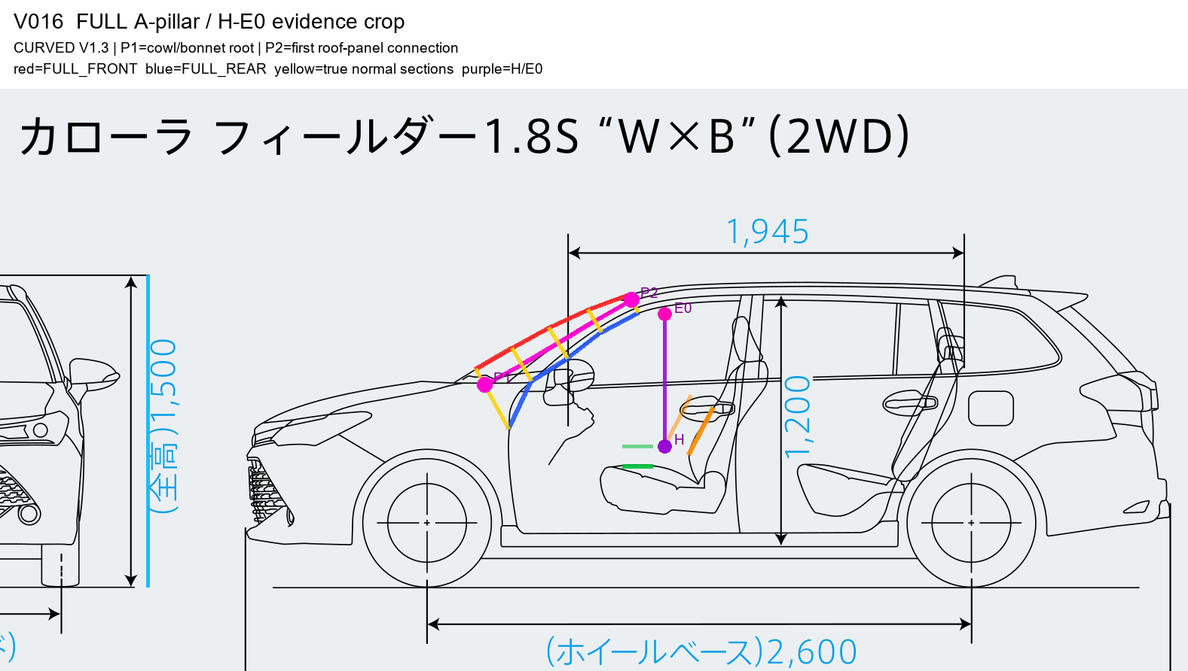

15. NISSAN_TIIDA_C11_2008 Nissan Tiida L=1026.8 mm
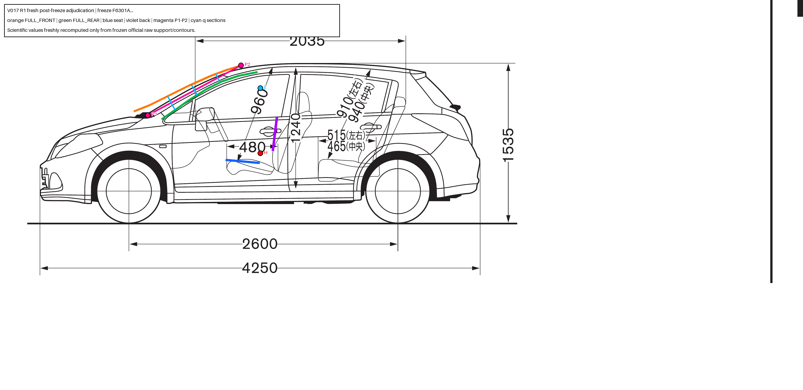

16. NISSAN_TIIDA_LATIO_SC11_2008 Nissan Tiida Latio L=1110.1 mm
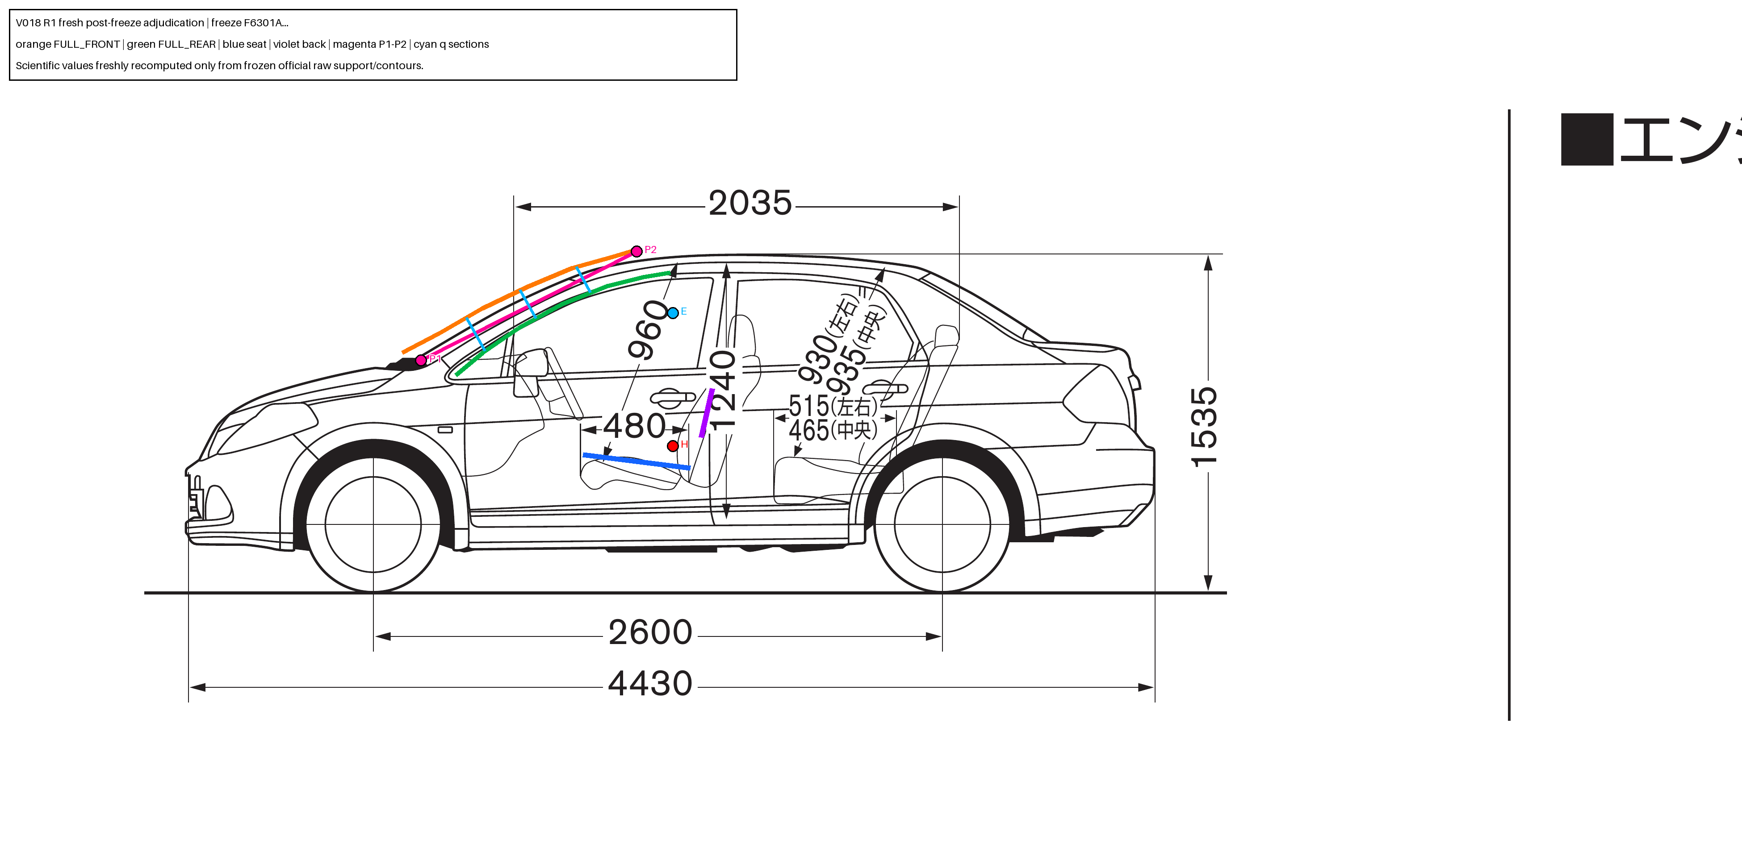

17. MAZ_MAZDA2_DJ_2023_15BD Mazda Mazda2 L=627.4 mm
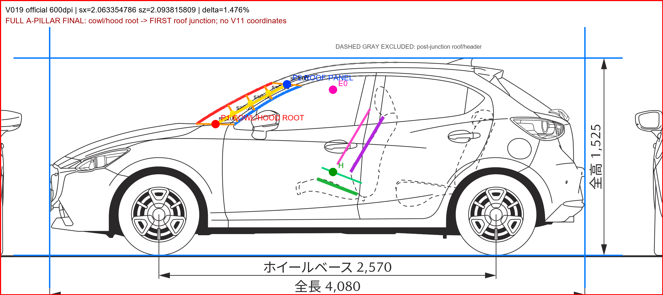

18. ORIG_V020_MAZDA_LDA-DJ5FS Mazda Demio L=483.1 mm
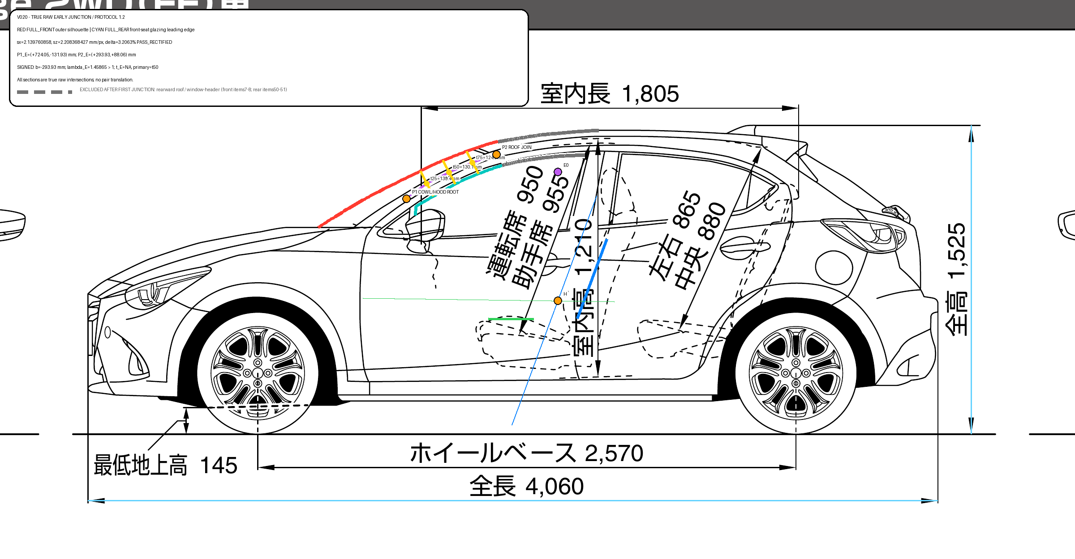

19. ORIG_V022_MAZDA_3DA-DJ5FS Mazda Mazda2 L=626.5 mm
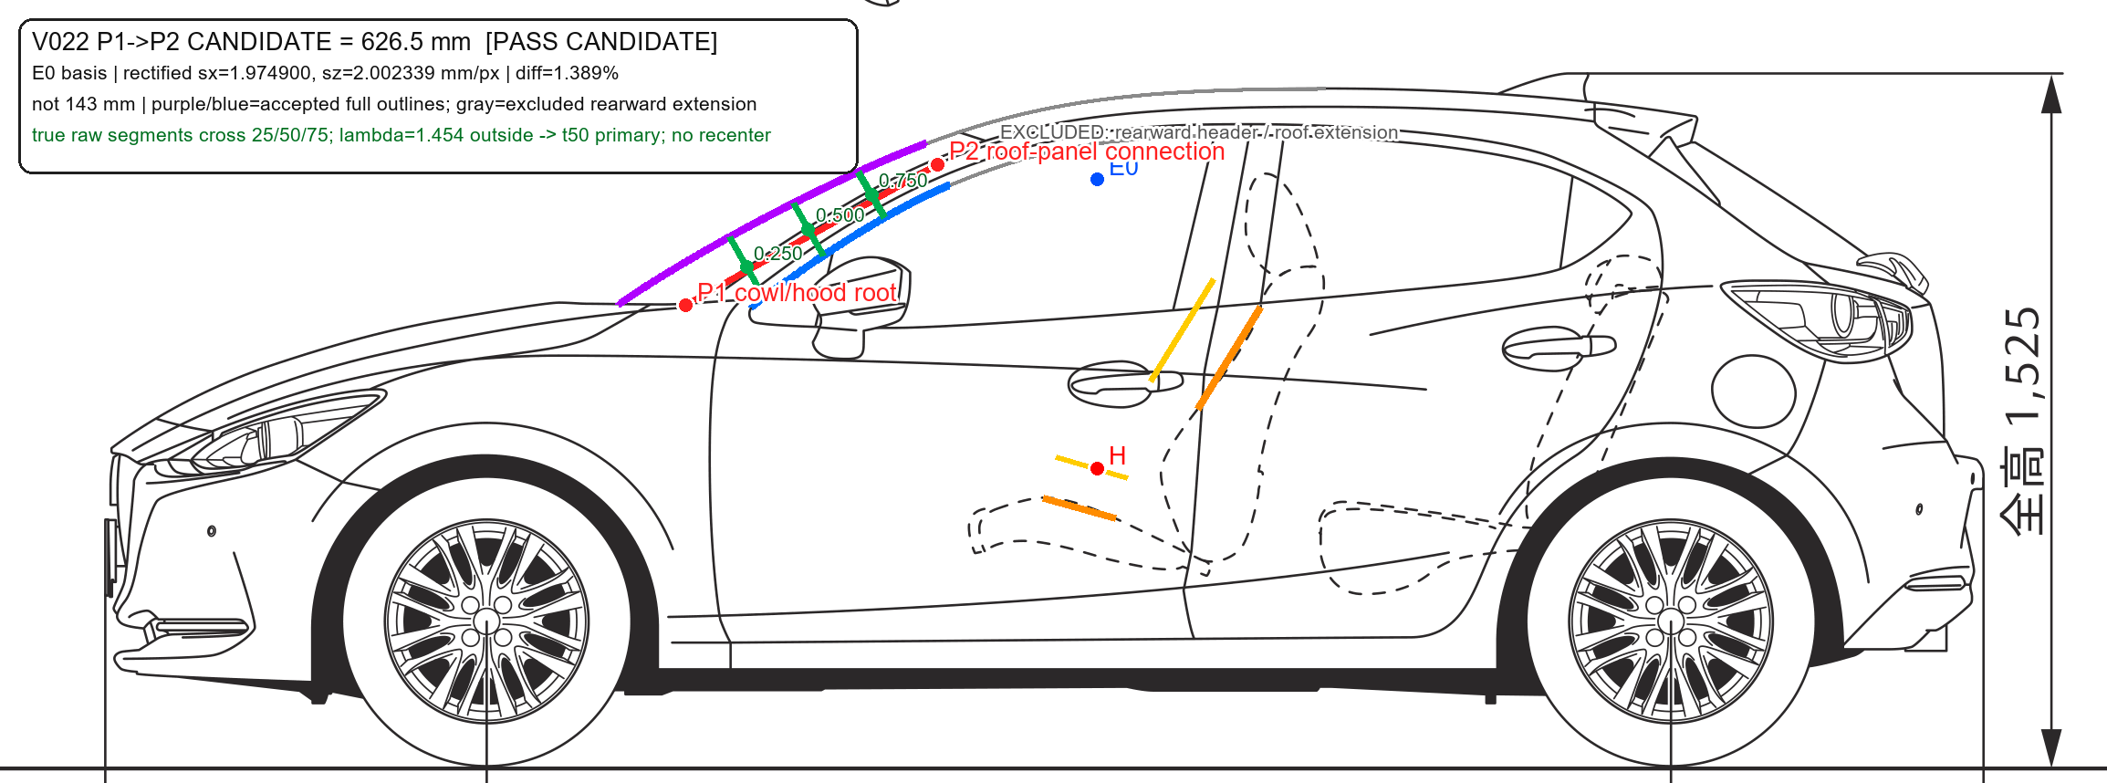

20. TOYOTA_COROLLA_FIELDER_E160_201710 Toyota Corolla Fielder 1.8S WXB 2WD L=773.7 mm

